世界观
相关表现

 | 核心概念 | 所有的神和怪都是信仰的生物，以人类的信仰为食物，信仰之力越强大，神和妖怪越强大。

 | 时间 | 现代

 | 风格设定

 | 背景设定 | 神怪是真实存在的，他们以人类的信仰为生，信仰越强大，神怪越强大。
 |  | 神话时代 | 神怪与人类共存在这个世界上，那时候信仰之力很强，普通人也能看得到神怪
 |  |  | 当时神怪的能力十分强大，全世界弱小的人类都在为神怪建立神殿，庙宇，祭坛，为专属的神怪提供信仰之力，并祈求能够得到神怪力量的帮助
 |  |  | （设计点：附会各国神话，希腊的神殿和神谕所，中国商周的巫师祭天，各国早期不同的神灵崇拜模式。）

 |  | 神话末期 | 人类文明逐渐发展，自身能力越来越强，对于神怪的依赖逐渐减弱，信仰之力也就大不如前，神怪的能力也开始变弱

★可以使用漫画的方式交代剧情，桌上的古书翻动，有几页古朴的插画，配合九尾狐的解释字幕
 |  | 神秘事件：神怪迁移 | 在历史的某个时间点，似乎有组织一样，神怪集体从世界上消失（迁移到了另一个位面/里世界）
 |  |  | 几乎没有人知道神怪消失的原因，连神怪种族本身也只有少数高阶神才知道迁移的原因
 |  |  | 在神怪迁移到里世界不久，表世界爆发了科技革命，人类科技以突飞猛进的速度发展，神话彻底式微
 |  |  | 事件补充 | 17世纪末(中国处于清朝），牛顿等大科学家科学研究危及到了人类对大神的信仰
 |  |  |  | 神无法忍受，要发动末日审判将人类文明打回蛮荒时代，首先对大科学家发动了攻击
★九尾狐穿越而来的地方是书柜
★抽卡召唤的原理是按照古书中的信息召唤怪物
★装备+纹章可能表现为书页+花纹的形式
 |  |  |  | 以牛顿为首的科学家们（包括炼金术师）为了回避末日审判，发动了大炼金术，将人界与神怪的联系斩断
 |  |  |  | 牛顿等人溶解了人间仅存的贤者之石，绘制成书并以此为圣物封印了两界的通道，形成了“书中-神怪”和“书外-科学”两个世界。
 |  |  |  | 两个世界运转规则不同，穿越到不同的世界会受到不同世界“规则”的制约，制约神怪在书外世界能力的，就是他们穿越的媒介之书。
 |  |  |  | 双方进入到了僵持中，最终神怪与科学家们达成了条约。
 |  |  |  | 条约规定，牛顿等大科学家将奉献出自己的生命坚持信仰神，为神怪在人间的代行者，并建立神秘组织，神怪搬迁到异世界，该事件称为诸神黄昏，流传于民间
 |  |  |  | 神秘组织不断发展，保守秘密，促进信仰和科技的平衡。建立了现代信仰与科技并存的繁荣

 |  | 现代-神怪界 | 里世界的神怪不允许来到人类世界
 |  |  | 里世界的神怪仍然以人类信仰为生，但是随着人类科技发展，信仰日渐淡薄
 |  |  | 神怪中出现了死亡事件，没有存在感的神怪因为人类彻底淡忘，信仰之力断绝，突然消失
 |  |  | 神怪死亡事件给神怪界造成了震动，大神怪无动于衷（因为有代行者），没有存在感的小神怪人人自危
 |  |  | 逐渐有一些小神怪违背了不允许去人类世界的规定，偷偷来到了人界

 |  | 现代-人界 | 然而这些小神怪力量已经不比神话时代，普通现代人基本看不到，只有灵体敏感度极高的人才能看到。
 |  |  | 小神怪们为了能够继续生存下去，就需要找到方式重获信仰之力，最简单的是找到一个代行者。
 |  |  | 一部分神怪选择找一个写手或者画手，创作以自己为角色的灵异故事或者奇幻漫画，通过读者的阅读获得信仰之力维持存在
 |  |  | 一部分神怪选择和占卜师或者除妖师合作，刷新自己的存在感
 |  |  | 一部分建立了邪教，吸取邪念信仰，成为了邪神
 |  |  | 甚至有传说，一部分小神怪被人类组织所控制，为了获取他们奇异的能力……

 |  | 设定中所预留的剧情设计点
 |  |  | 神怪迁移的真相
 |  |  | master/servant模式的战斗（操作人提供信仰之力，妖怪负责战斗）
 |  |  | 除妖师坑蒙拐骗小剧情
 |  |  | 邪神产生（不纯的信仰之力使原来妖怪产生了质变，阶段boss，单元型大剧情）
 |  |  | 人类黑暗组织（囚禁被人忘却的妖怪，为他们提供微弱的信仰之力让他们活着，并以此要挟妖怪提供出自己的能力作为交换，阶段boss，单元型大剧情）
 |  |  | 破坏平衡的黑暗组织幕后黑手是原始大神中的邪神。黑暗组织与牛顿神秘组织的最终对抗，正义大神的降临

 | 主角设定 | 一个普通的写手/画手，被九尾狐看中，想建立合作关系，结果卷入了妖怪的纷争，并逐渐发现了异于别人的特殊能力（少年漫常用梗，特殊能力：照妖镜）
 |  |  | 里设定 | 规则改写者，可以通过手中的笔改写神怪与人界的世界规则融合不牢固的地方，本人未意识到（照妖镜是规则改写的辅助工具）
 |  |  |  | 在此之前，唯一有传说可查的规则改写者是达芬奇
 |  |  |  | 主角和达芬奇在血缘上有极其微弱的联系（几百年的远亲或者别的啥……）
 |  |  |  | 达芬奇为何能够拥有这项技能，原因不明。
★照妖镜是单边眼镜（欧式较为古典的款式）
★发动照妖镜时，改写点会浮现出一串串文字（类似骇客帝国一行行代码），玩家点击改写点，会出现一支羽毛笔对该部位进行改写
 |  | 照妖镜设定 | 照妖镜的制作者是达芬奇，文艺复兴时期的巨匠达芬奇与一个东方人交谈，得知东方照妖镜的概念，于是受到启发制作了单边眼镜照妖镜
 |  |  | 通过照妖镜不仅可以看到神怪，还可以看到神怪们身体与世界规则融合不完善的地方（信仰之力薄弱的地方）
 |  |  | 达芬奇深知这个发明危及到了神怪存在的根本，一旦被他们发现，必然会给人类制裁，因此他采用十分冒险的方式隐藏了这项发明
 |  |  | 达芬奇制作了大量劣质版的照妖镜，这种照妖镜只是能加强使用者的灵视能力，他把真品隐藏在这些劣质品之中转移走。
 |  |  | 神秘组织就是凭借这些劣质品，逐渐获得了与神怪平等对话的权力，并引发了著名的神怪迁移。
 |  |  | 真品照妖镜几经流转，到了主角的手中。（神秘组织负责人以为主角手中的也是劣质版。）
 |  |  | （始祖版东方照妖镜下落不明）

 |  | 改写点 | 打了掉血多的,是自大迁移后怪物因为信仰降低出现的弱点
 |  |  | 对自己有加成，打掉了会削弱自己的。是穿越贤者之书后，不被书外世界规则所认可的点

★神秘组织=公会
★读书会徽章：进入公会集会所的通行证，徽章上带有共济会元素
★艾萨克牛顿：英伦风打扮，完全现代的装束，与社会融入的很好
 |  | 神秘组织 | 神秘组织早期是伪装成教会的性质，现在伪装成读书会。
 |  |  | 神秘组织的目的是监视神怪的动向，同时也是神怪在人间的代行者，为神怪提供信仰之力。
 |  |  | 读书会会员徽章是进入神秘组织的信物，给予玩家徽章的神秘人的真实身份是艾萨克牛顿。
 |  |  | （与艾萨克牛顿所缔结契约的神怪给予他永生的能力）

★开场动画：分格漫画的方式交代九尾狐从衣柜里钻出来的画面
★房间改造：九尾狐的原有居住地被侵占，所以只好住在主角家里，为了住的舒服，改造成适合自己的住所（解释了房间中的大树。。）
★其他动画：如果需要的话也走漫画形式
 | 剧情概要 | 玩家是一个普通写手，突然某天家里衣柜中跳出一只九尾狐（“诶诶诶？你是什么，为什么从衣柜里跳出来？”“哦？你能看见我，那就好办了~”）
 |  | 玩家和九尾不打不相识，玩家同情九尾的遭遇，就和他组成一队，帮他写故事。与此同时九尾也把玩家的房间做了一个大改造。（见房间切页）
 |  | 之后就是上门砸场子和抢地盘的挑战者，然后从小事件开始，逐渐向邪神或者黑暗组织的大事件带入，暗线就是妖怪迁移的真相什么的

系统-玩法包装
相关表现 | 战斗系统
 |  | 队长 | 当前玩家主要为其书写故事的妖怪就是队长
我们现在想的是照妖镜会有成长给加Buff， 暂时没有计划队长+Buff技能 |  |  | 不同的队长对战斗有不同的buff加成
 |  |  | 队长也是玩家提供给其他玩家的外援

见“世界观”切页
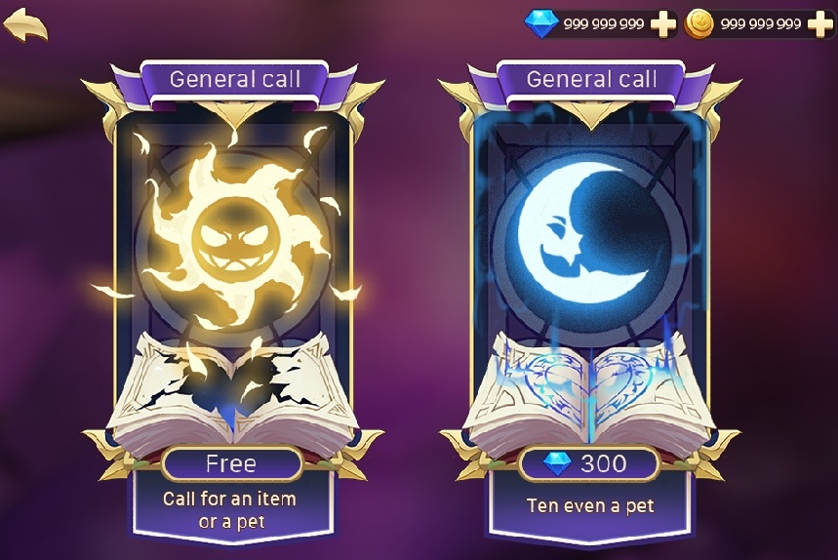
 |  | 照妖镜 | 一枚单片眼镜，玩家祖传，似乎是什么宝物（剧情设计点：追寻照妖镜的历史，和妖怪迁移的原因产生了联系）
 |  |  | 玩家本身灵视能力很强，可以看到来到人界的神怪
 |  |  | 戴上单片眼睛后，不但能看到妖怪，还能看到妖怪身上可以被改写的地方（弱点）

 |  | 检视-改写 | 玩家使用照妖镜的操作逻辑，改写妖怪身上某些地方，使得战斗更轻松
 |  |  | 延伸：宠物进阶是照妖镜的正向利用，通过改写使宠物产生质变，变得更强大
 |  |  | 延伸：妖怪身上所暴露出的改写点，可能是自身天生的，也可能是被别有用心的人改写过的，玩家通过将这些点改回原样来救妖怪（关卡设计点）

 |  | 战斗位置数量 | 玩家同时可以驾驭妖怪的数量

信仰之力表现为火苗形式
 | 宠物系统
 |  | 抽蛋 | 召唤 | 召唤的载体是古书，通过古书中记载的关于妖怪的只言片语为媒介，将相性较高的妖怪召唤来身边。
 |  |  |  | 召唤分为通常召唤（太阳那个，使用的是一般的古书）和神秘召唤（月亮那个，使用的是从神话时代流传下来了绝版古书）
 |  | 经验 | 信仰之力 | 妖怪通过吞食信仰之力变得强大（经验药水）
 |  | 装备 | 方案一：装备 | 普通的装备，也是通过召唤获得的
参考骑士纹章，简化成有象征性的符号
 |  |  | 方案二：书页 | 装备页面为一本展开的书，在X个空白章节放置书页
 |  | 宝石 | 图腾/纹章 | 不同款式的信仰之力，比如“野性信仰”+力量，“自然信仰”+生命，“风神信仰”+速度
 |  | 进阶 | 进阶 | 通过书写妖怪身上的点，使妖怪进入到新的境界（需要相关表现，比如开始进阶时出现妖怪模型，身上几个改写点在闪光，点亮所有改写点完成进阶）
 |  | 进化 | 进化 | 通过改写妖怪身上的关键点，使妖怪进入到新的形态（需要相关表现，比如开始进化时出现妖怪模型，身上几个改写点在闪光，点亮所有改写点完成进化）
 |  |  | 宠物进阶，主角通过战斗和创作作品，恢复自己和读者对该神怪的信仰，增强能力
 | 副本 |  | 宠物进化，信仰之力足够强，使宠物达到了更高层次
 |  | 普通副本 | 玩家通过书柜进入的战斗，主要用来串剧情的
 |  | 精英副本 | 如果关卡内容与普通副本相比没有变化，只是数值提升，那也不用新的包装，直接叫精英副本即可
 |  |  | 小怪入侵——黑暗组织——世界异变——共济会——大神——等等……
香巴拉：树上金色的果实，只有在开启的时候才结果
阿瓦隆：树上银色的果实，只有在开启的时候才结果
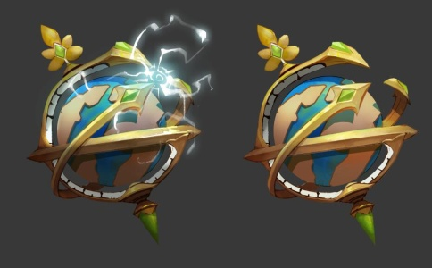
 | 香巴拉（金币试炼）
 |  | 未动包装 | 香巴拉是黄金乡，通过在香巴拉中的冒险，可以获得大量的金币
 | 阿瓦隆（经验试炼）
 |  | 未动包装 | 阿瓦隆是理想乡，这里聚集了人们对于神怪世界的信仰，是获得信仰之力的绝佳场所

 | 大冒险
 |  | 玩家派出妖怪，在人界寻找灵气浓度高的地方修炼？

 | 通天塔
 |  | 黑暗组织囚禁妖怪的监狱，监狱分为好几个，分别囚禁着不同等级的妖怪
 |  | 牛顿将潜入监狱的钥匙交给玩家，让玩家尽可能的去解救里面的妖怪。

见“世界观”切页
 | 公会
 |  | 神秘人赠送的徽章，可以使用这个徽章的都是妖怪master，只要摩擦徽章，就可以到达这些人的聚会场所
 |  | 表面上是读书会，其实是所有妖怪代行者的集团，管理公会的总会长是艾萨克牛顿

 | PVP玩法
 |  | 神怪与其代行者间，为了夺取信仰和能力产生的争夺。
 |  | 神秘组织内允许代行者们互相竞争，并以信仰之力为诱饵，越强大的代行者可以获得的信仰之力越多，其神怪成长也就越快。
 |  | 神秘组织会公布代行者之间的排名，进一步强化竞争，胜者生存。

